Прайс
 |  |  |  |  |  |  |  |  | Изменения
 |  |  |  |  |  |  |  |  | Новинка
 |  |  |  |  |  |  |  |  | Нет в наличии

ПРИ ИЗГОТОВЛЕНИИ ПРОДУКЦИИ ИСПОЛЬЗУЮТСЯ ТОЛЬКО НАТУРАЛЬНЫЕ ИНГРЕДИЕНТЫ! Отгрузка от 15 т.р. Возможен сборный заказ от 1/3 коробки одного наименования. От 50 т.р скидка 5%, от 100 т.р. скидка 10%. Для крупных региональных оптовиков специальные условия.
ВАРЕНЬЕ ИЗ ШИШЕК |  | Код товара | Вес, г | Шт. в коробке | Срок годности, мес | Цена | Минимальный заказ | Заказ шт. | Сумма заказа
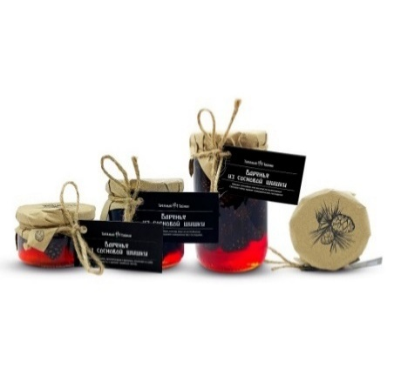 | Варенье из сосновой шишки | 8386 | 30 г | 60 шт | 12 мес | 89р. | 10шт
 |  | 4460 | 130 г ХИТ! | 24 шт | 24 мес | 135р. | 8шт
 |  | 4477 | 240 г ХИТ! | 12 шт | 24 мес | 195р. | 4шт
 |  | 4484 | 450 г ХИТ! | 12 шт | 24 мес | 325р. | 4шт
 | Варенье из сосновой шишки (30% шишки) Новинка! | 18462 | 130г | 24 шт | 24мес | 105р. | 8шт
 |  | 18440 | 240г | 12 шт | 24мес | 155р. | 4шт
 |  | 18464 | 450г | 12 шт | 24мес | 255р. | 4шт
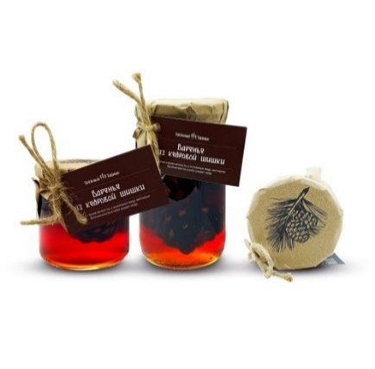 | Варенье из кедровой шишки *(Шишка мягкая,полностью съедобная) | 6803 | 240 г ХИТ! | 12 шт | 12 мес | 180р. | 4шт
 |  | 6810 | 460 г ХИТ! | 12 шт | 12 мес | 305р. | 4шт
 |  | 4651 | 1200г стекло | 6 шт | 12 мес | 870р. | 2шт
 | Варенье из сосновой шишки с кедровым орехом | 8387 | 30г | 60 шт | 12 мес | 100р. | 10шт
 |  | 4491 | 130 г ХИТ! | 24 шт | 12 мес | 165р. | 8шт
 |  | 4507 | 240 г ХИТ! | 12 шт | 12 мес | 255р. | 4шт
 |  | 4521 | 450 г ХИТ! | 12 шт | 12 мес | 450р. | 4шт
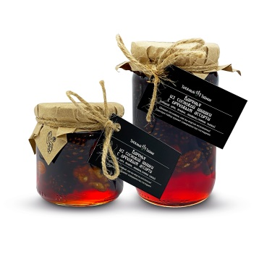 | Варенье из сосновой шишки с ореховым ассорти *(Грецкий орех, фундук, миндаль) | 5502 | 240 г ХИТ! | 12 шт | 12 мес | 190р. | 4шт
 |  | 5519 | 450 г ХИТ! | 12 шт | 12 мес | 340р. | 4шт
СИРОПЫ |  | Код товара | Вес, г | Шт. в коробке | Срок годности, мес | Цена | Минимальный заказ | Заказ шт. | Сумма заказа
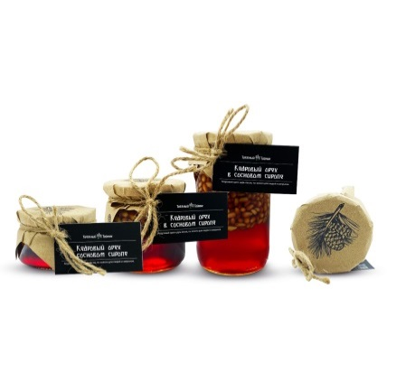 | Кедровый орех в сосновом сиропе | 4538 | 120 г ХИТ! | 24 шт | 12 мес | 190р. | 8шт
 |  | 4545 | 240 г ХИТ! | 12 шт | 12 мес | 285р. | 4шт
 |  | 4514 | 420г | 12 шт | 12 мес | 525р. | 4шт
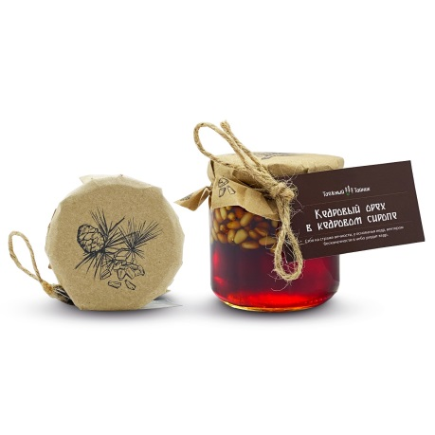 | Кедровый орех в кедровом сиропе | 5571 | 240 г ХИТ! | 12 шт | 12 мес | 295р. | 4шт
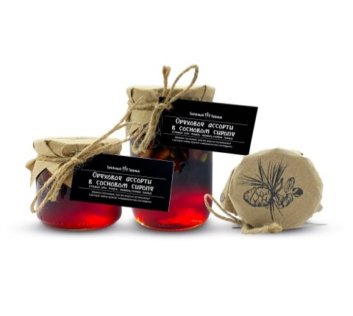 | Ореховое ассорти в сосновом сиропе *(Грецкий орех, фундук, миндаль) | 5526 | 240 г ХИТ! | 12 шт | 12 мес | 190р. | 4шт
 |  | 5533 | 420 г | 12 шт | 12 мес | 340р. | 4шт
 | Грецкий орех в сосновом сиропе | 8088 | 240 г | 12 шт | 12 мес | 190р. | 4шт
 | Лавандовый сироп в БУТЫЛКЕ *(рекомендуется как добавка в чай) | 1594 | 240 мл | 12 шт | 12 мес | 120р. | 4шт
 | Мятный сироп с веточкой пихты в БУТЫЛКЕ *(рекомендуется как сувенир и добавка в чай) | 1587 | 240 г ХИТ! | 12 шт | 12 мес | 120р. | 4шт
 | Сосновый сироп в БУТЫЛКЕ *(рекомендуется как добавка в чай) | 6611 | 240 мл ХИТ! | 12 шт | 12 мес | 120р. | 4шт
 |  | 9312 | 950 мл стекло | 6 шт | 12 мес | 350р. | 1шт
 | Кедровый сироп в БУТЫЛКЕ *(рекомендуется как сувенир и добавка в чай) | 6628 | 240 г ХИТ! | 12 шт | 12 мес | 120р. | 4шт
Варенье и конфитюры |  | Код товара | Вес, г | Шт. в коробке | Срок годности, мес | Цена | Минимальный заказ | Заказ шт. | Сумма заказа
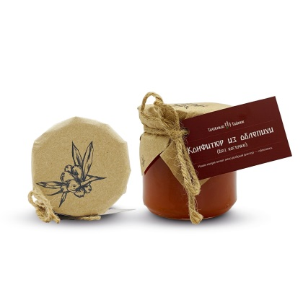 | Конфитюр из облепихи (без косточек) | 9526 | 240 г ХИТ! | 12 шт | 12 мес | 150р. | 4шт
 | Конфитюр из таежной калины (без косточки) | 8079 | 240 г | 12 шт | 12 мес | 125р. | 4шт
 | Конфитюр клюква с брусникой | 4552 | 240 г | 12 шт | 12 мес | 170р. | 4шт
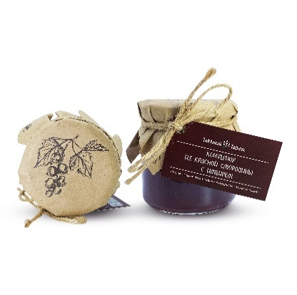 | Конфитюр из красной смородины с имбирем Новинка! | 10271 | 240 г | 12 шт | 12 мес | 170р. | 4шт
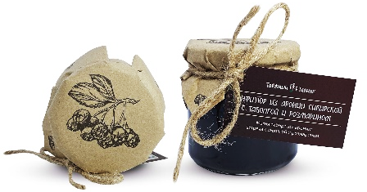 | Конфитюр из аронии сибирской с таволгой и розмарином Новинка! | 10432 | 240 г | 12 шт | 12 мес | 140р. | 4шт
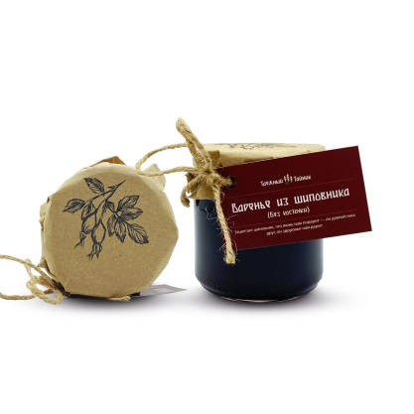 | Варенье из шиповника (без косточек) | 7964 | 240 г | 12 шт | 12 мес | 115р. | 4шт
 | Варенье из лепестков роз *(эфиромасличная роза) | 3317 | 240 г ХИТ! | 12 шт | 12 мес | 100р. | 4шт
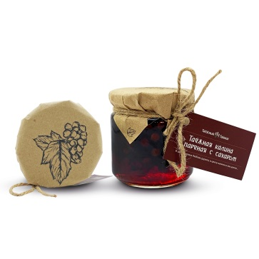 | Таёжная калина пареная с сахаром | 8248 | 240 г | 12 шт | 12мес | 120р. | 4шт
 | Варенье из таёжной малины | 8390 | 30 г | 60 шт | 12 мес | 73р. | 10шт
 |  | 3231 | 240 г ХИТ! | 12 шт | 12 мес | 160р. | 4шт
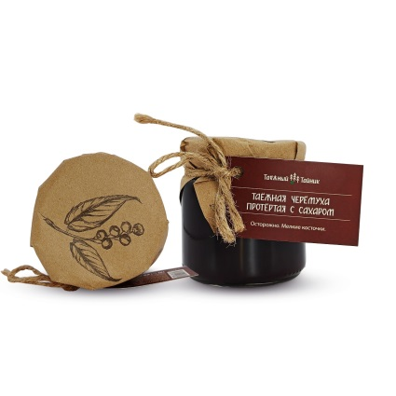 | Таёжная черёмуха протертая с сахаром | 8262 | 240г | 12 шт | 12 мес | 165р. | 4шт
 | Варенье из таёжной рябины с имбирем | 8154 | 240г | 12 шт | 12 мес | 120р. | 4шт
 | Варенье из таёжной клубники | 10069 | 30 г | 60 шт | 12 мес | 85р. | 10шт
 |  | 9393 | 240 г ХИТ! | 12 шт | 12 мес | 175р. | 4шт
ЦУКАТЫ |  | Код товара | Вес, г | Шт. в коробке | Срок годности, мес | Цена | Минимальный заказ | Заказ шт. | Сумма заказа
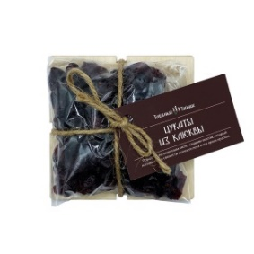 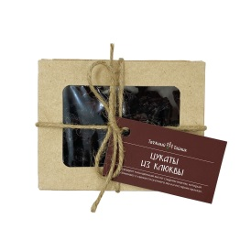 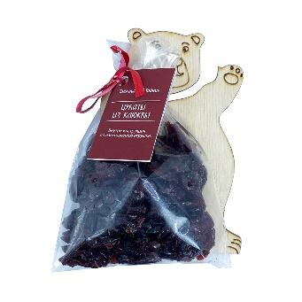 | Цукаты из клюквы | 4637 | 100 г | 20 шт | 8 мес | 165р. | 6шт
 | Цукаты из клюквы на деревяной подложке | 9425 | 70 г | 20 шт | 8 мес | 150р. | 6шт
 | Цукаты из клюквы. Мишка. Внутри инструкция по созданию игрушки. | 10129 | 70 г | 20 шт | 8 мес | 150р. | 3шт
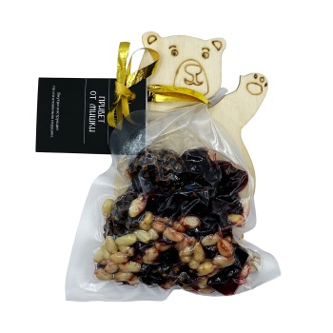 | Цукатно-ореховая смесь "Привет от мишки" (Цукаты из сосновой шишки,цукаты из клюквы,кедровый орех) Внутри инструкция по созданию игрушки. | 3875 | 70 г | 20 шт | 8 мес | 220р. | 3шт
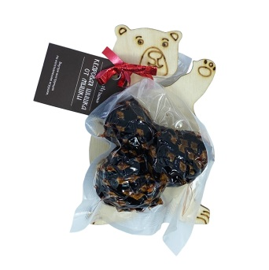 | Цукат из кедровой шишки "Кедровая шишка от мишки" (Цукат из целой кедровой шишки, полностью съедобен.) Внутри инструкция по созданию игрушки. | 7283 | 80 г | 20 шт | 8 мес | 170р. | 6шт
 | Цукаты из кедровой шишки. Вакуум пакет. Весом! | 2825 | 500 г | 6 шт | 8 мес | 790р. | 2шт
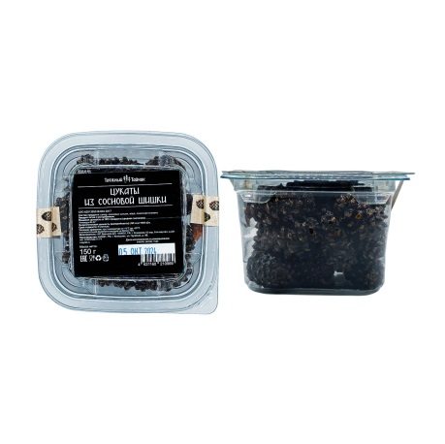 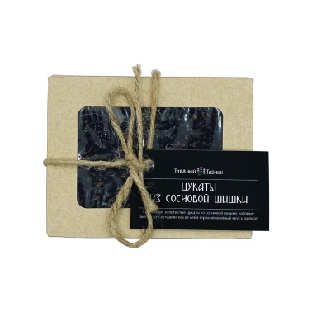 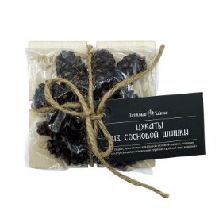 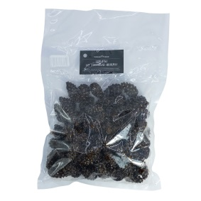 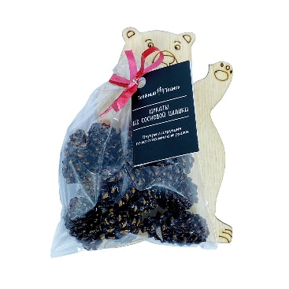 | Сосновые шишечки-шашлышечки / Цукаты из сосновой шишки | 4459 | 25 г ХИТ! | 50 шт | 8 мес | 53р. | 10шт
 |  | 4466 | Коробочка 100 г ХИТ! | 20 шт | 8 мес | 165р. | 6шт
 |  | 9418 | На дереве 70г | 20 шт | 8 мес | 160р. | 6шт
 |  | 10133 | Мишка 70 г | 20 шт | 8 мес | 160р. | 3шт
 |  | 0969 | Контей-нер 150 г ХИТ! | 12 шт | 8 мес | 240р. | 4шт
 |  | 8123 | пакет 500 г ХИТ! | 6 шт | 8 мес | 695р. | 2шт
 |  | 3014 | пластик ведро 3 кг | 1 шт | 8 мес | 4215р. | 1шт
 | Цукаты из лепестков роз и яблок | 8180 | 40 г | 24 шт | 8 мес | 110р. | 8шт
ШОКОЛАД РУЧНОЙ РАБОТЫ. На дереве |  | Код товара | Вес, г | Шт. в коробке | Срок годности, мес | Цена | Минимальный заказ | Заказ шт. | Сумма заказа
 | Сосновая шишка в натуральном шоколаде | 9929 | 70г | 30 шт | 8 мес | 250р. | 10шт
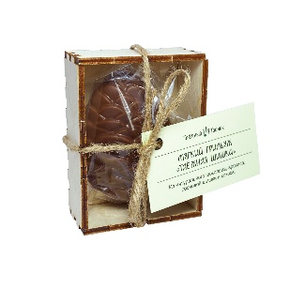 | Мягкий грильяж с арахисом, сосновой шишкой и кокосом | 9516 | 40 г | 30 шт | 8 мес | 190р. | 10шт
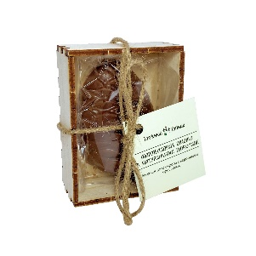 | Мармеладная шишка в натуральном шоколаде | 9895 | 40 г | 30 шт | 8 мес | 125р. | 10шт
 | Финики по-таёжному (финики фаршированные кешью в натуральном шоколаде) | 9850 | 70 г | 30 шт | 8 мес | 235р. | 10шт
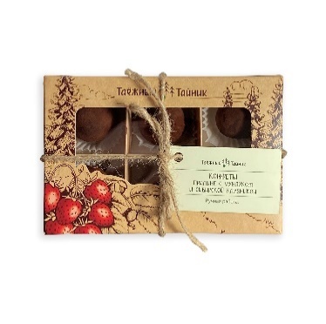 | Конфеты Пралине с фундуком и сибирской клубникой Новинка! | 08119 | 120 г | 12 шт | 6 мес | 280р. | 4шт
 | Молочный шоколад с арахисом и солёной карамелью | 6210 | 100 г | 20 шт | 8 мес | 285р. | 3шт
 | Молочный шоколад с клюквой, сосновой шишкой и кедровым орехом | 6234 | 100 г ХИТ! | 20 шт | 8 мес | 285р. | 3шт
 | Молочный шоколад с сосновым мармеладом, красной смородиной и цедрой апельсина | 6319 | 100 г ХИТ! | 20 шт | 8 мес | 285р. | 3шт
 | Белый шоколад с маком и вяленой клюквой | 6921 | 100 г | 20 шт | 8 мес | 285р. | 3шт
 | Белый шоколад с солёным арахисом, семечками тыквы и лепестками роз | 6258 | 100 г | 20 шт | 8 мес | 285р. | 3шт
 | Белый шоколад с сосновой шишкой, вяленой клюквой и кокосом | 6969 | 100 г | 20 шт | 8 мес | 285р. | 3шт
 | Молочный шоколад с арахисом и солёной карамелью | 6227 | 50 г | 40 шт | 8 мес | 170р. | 3шт
 | Молочный шоколад с клюквой, сосновой шишкой и кедровым орехом | 6241 | 50 г ХИТ! | 40 шт | 8 мес | 170р. | 3шт
 | Молочный шоколад с сосновым мармеладом, красной смородиной и цедрой апельсина | 6326 | 50 г | 40 шт | 8 мес | 170р. | 3шт
 | Белый шоколад с маком и вяленой клюквой | 6945 | 50 г | 40 шт | 8 мес | 170р. | 3шт
 | Белый шоколад с солёным арахисом, семечками тыквы и лепестками роз | 6265 | 50 г | 40 шт | 8 мес | 170р. | 3шт
 | Белый шоколад с сосновой шишкой, вяленой клюквой и кокосом | 6983 | 50 г | 40 шт | 8 мес | 170р. | 3шт
МАРМЕЛАД РУЧНОЙ РАБОТЫ |  | Код товара | Вес, г | Шт. в коробке | Срок годности, мес | Цена | Минимальный заказ | Заказ шт. | Сумма заказа
 | Мармелад из сосновых шишек (в банке) | 8081 | 105 г | 24 шт | 10 мес | 125р. | 8шт
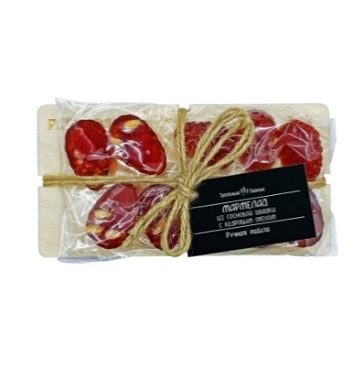 | Мармелад из сосновой шишки с кедровым орехом | 9639 | 105 г на дереве ХИТ! | 20 шт | 6 мес | 180р. | 6шт
 |  | 10263 | 28 г в пакете ХИТ! | 50 шт | 6 мес | 55р. | 10шт
 |  | 7923 | 28 г на шпажке ХИТ! | 50 шт | 6 мес | 55р. | 10шт
 |  | 1373 | 500 г весовой | 6 шт | 6 мес | 580р. | 2шт
 | Мармелад из соснового сиропа с шишкой | 9653 | 105 г на дереве ХИТ! | 20 шт | 6 мес | 165р. | 6шт
 |  | 10262 | 28 г в пакете ХИТ! | 50 шт | 6 мес | 50р. | 10шт
 |  | 4769 | 28 г на шпажке ХИТ! | 50 шт | 6 мес | 50р. | 10шт
 |  | 1359 | 500 г весовой | 6 шт | 6 мес | 530р. | 2шт
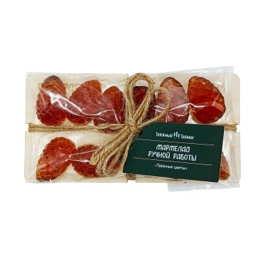 | Мармелад "Таёжные цветы" (зверобой, белоголовник, душица, иван чай зеленый лист, патока, сахар, пектин яблочный, лимонная кислота, карнаубский воск) Новинка! | 8333 | 100 г | 20 шт | 6 мес | 130р. | 6шт
 |  | 10259 | 30 г в пакете | 50 шт | 6 мес | 40р. | 10шт
 |  | 9968 | 30 г на шпажке | 50 шт | 6 мес | 40р. | 10шт
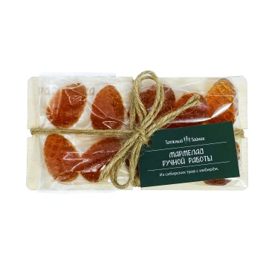 | Мармелад из Сибирских трав с имбирем (лист малины, лист смородины, душица, мята, корень имбиря, патока, сахар, пектин яблочный, лимонная кислота, капнаубский воск) Новинка! | 8336 | 100 г | 20 шт | 6 мес | 130р. | 6шт
 |  | 10260 | 30 г в пакете | 50 шт | 6 мес | 40р. | 10шт
 |  | 9970 | 30 г на шпажке | 50 шт | 6 мес | 40р. | 10шт
 | Мармелад из лепестков эфирной розы Новинка! | 8335 | 100 г | 20 шт | 6 мес | 130р. | 6шт
 |  | 10261 | 30 г в пакете | 50 шт | 6 мес | 40р. | 10шт
 |  | 9969 | 30 г на шпажке | 50 шт | 6 мес | 40р. | 10шт
 | Мармелад с шиповником и чабрецом Новинка! | 8334 | 100 г | 20 шт | 6 мес | 130р. | 6шт
 |  | 10239 | 30 г в пакете | 50 шт | 6 мес | 40р. | 10шт
 |  | 9971 | 30 г на шпажке | 50 шт | 6 мес | 40р. | 10шт
СБИТЕНЬ |  | Код товара | Вес, г | Шт. в коробке | Срок годности, мес | Цена | Минимальный заказ | Заказ шт. | Сумма заказа
 | Сбитень из сосновой шишки "Облепиховая сказка" концентрат. (С соком облепихи и специями) | 2857 | 240 мл | 12 шт | 12 мес | 180р. | 4шт
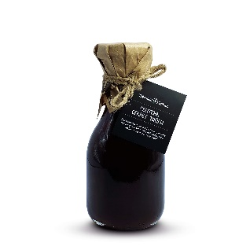 | Сбитень из сосновой шишки "Секрет тайги" концентрат. (С шиповником, лимонником и специями) Новинка! | 20633 | 240 мл | 12 шт | 12 мес | 180р. | 4шт
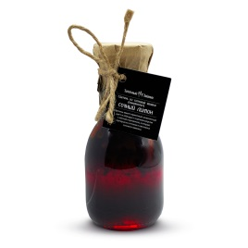 | Сбитень из сосновой шишки "Сочный лимон" концентрат. (С лимоном и имбирем) | 2865 | 240 мл | 12 шт | 12 мес | 180р. | 4шт
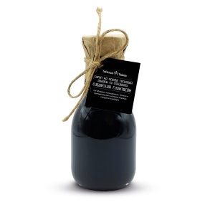 | Сироп на основе сосновой шишки "Сибирский глинтвейн" концентрат. | 8130 | 240 мл | 12 шт | 12 мес | 180р. | 4шт
СОЛЕНЬЯ |  | Код товара | Вес, г | Шт. в коробке | Срок годности, мес | Цена | Минимальный заказ | Заказ шт. | Сумма заказа
 | Закуска из белых грибов по-китайски | 2863 | 200г | 12 шт | 12 мес | 190р. | 4шт
 | Закуска из груздей в соусе ким-чи | 2856 | 200 г | 12 шт | 12 мес | 190р. | 4шт
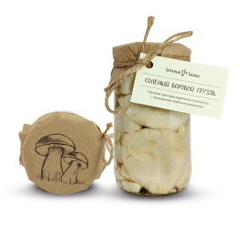 | Груздь соленый боровой | 9633 | 360 г | 12 шт | 12 мес | 395р. | 4шт
 |  | 9640 | 1000 г | 6 шт | 12 мес | 955р. | 2шт
 | Маслята маринованные | 8668 | 360 г | 12 шт | 12 мес | 325р. | 4шт
 |  | 8669 | 1000г | 6 шт | 12 мес | 795р. | 2шт
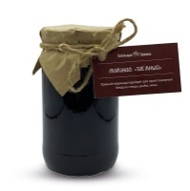 | Маринад "Таёжный" | 8293 | 450 г | 12 шт | 6 мес | 205р. | 4шт
 | Клюква мочёная, 200 гр | 9465 | 200г | 12 шт | 6 мес | 120р. | 4шт
ТРАВЯНЫЕ ЧАИ |  | Код товара | Вес, г | Шт. в коробке | Срок годности, мес | Цена | Минимальный заказ | Заказ шт. | Сумма заказа
 | Тайга в ложке (с натуральным заменителем сахара) Новинка! | 8401 | 5 г | 50 шт | 12 мес | 45р. | 10шт
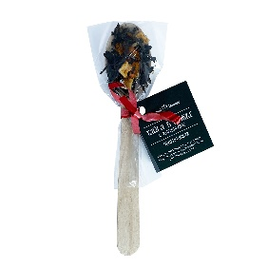 | Тайга в ложке с карамелью Облепиховая (сахар, патока, иван-чай, яблоко сушеное, облепиха) Новинка! | 10194 | 5 г | 50 шт | 12 мес | 35р. | 10шт
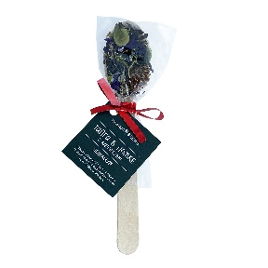 | Тайга в ложке с карамелью Шишковая (сахар, патока, иван-чай, брусничный лист, цветки мальвы, шишка сосновая) Новинка! | 10196 | 5 г | 50 шт | 12 мес | 35р. | 10шт
 | Иван-чай Крупнолистовой. | 7715 | 50 г | 10 шт | 24 мес | 155 ₽ | 3шт
 | Сбор травяной "Освежающий" *(Лист смородины, душица,лист малины, мята) | 7148 | 50г | 6 шт | 24 мес | 110 ₽ | 3шт
 | Сбор травяной "Таёжный" *(Лист смородины, шиповник, бадан, лист малины) | 7131 | 50г | 6 шт | 24 мес | 110 ₽ | 3шт
СЕРИЯ "МЕШОЧЕК С ЧАЕМ" |  | Код товара | Вес, г | Шт. в коробке | Срок годности, мес | Цена | Минимальный заказ | Заказ шт. | Сумма заказа
 | Травяной сбор с ягодой "Таежный дар" (бадан, шиповник, лист малины, шишка сосновая, пихта) | 9934 | 15 г | 15 шт | 24 мес | 50 ₽ | 5шт
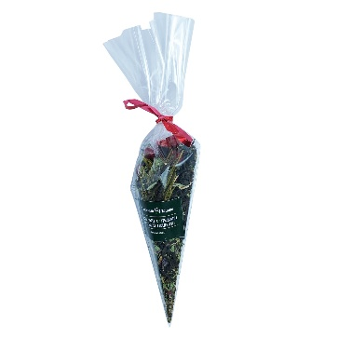 | Иван-чай с травами и ягодой "Мятный поцелуй" (иван-чай ферментированный, душица, мята, пихта, ягоды красной смородины сублимированной) | 9938 | 15 г | 15 шт | 24 мес | 70 ₽ | 5шт
 | Иван чай с травами и ягодой "Сила тайги" (иван-чай ферментированный, лист смородины, чага, шиповник, чабрец) | 9937 | 15 г | 15 шт | 24 мес | 50 ₽ | 5шт
 | Иван чай с травами и ягодой "Клубничный рай" (иван чай ферментированный, душица, ягоды клубники сублимированной) | 9935 | 15 г | 15 шт | 24 мес | 70 ₽ | 5шт
 | Иван чай с травами и ягодой "Алая заря" (иван-чай ферментированный, ягоды шиповника, лепестки розы, ягоды красной смородины сублимированной) | 9936 | 15 г | 15шт | 24мес | 70 ₽ | 5шт
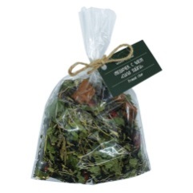 | Иван чай с травами и ягодой "Сила тайги" (иван чай ферм,чага,чабрец,шиповник, лист смородины) | 3614 | 50г | 10 шт | 24 мес | 110 ₽ | 3шт
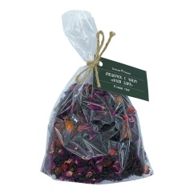 | Иван чай с травами и ягодой "Алая заря" (иван чай ферм, шиповник,ягода красной смородины субл.,лепестки розы) | 3591 | 50 г ХИТ! | 10 шт | 24 мес | 170 ₽ | 3шт
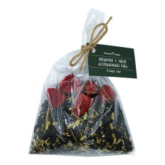 | Иван чай с травами и ягодой "Клубничный рай" (иван чай ферм,мелисса,ягода клубники) | 3577 | 50 г ХИТ! | 10 шт | 24 мес | 170 ₽ | 3шт
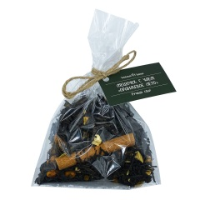 | Иван чай с травами и ягодой "Оранжевое лето" (иван чай ферм, облепиха ягода,корица,яблоко) | 3645 | 50 г | 10шт | 24мес | 170 ₽ | 3шт
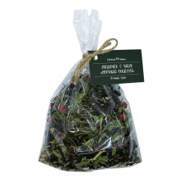 | Иван-чай с травами и ягодой "Мятный поцелуй" (иван чай ферм,мята,мелисса,ягода красной смородины субл.,пихта) | 3560 | 50 г | 10 шт | 24 мес | 170 ₽ | 3шт
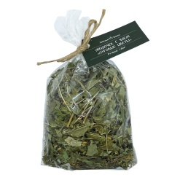 | Травяной сбор "Луговые цветы" (чабрец, душица, зверобой, таволга, иван-чай) | 3621 | 50 г | 10 шт | 24 мес | 100 ₽ | 3шт
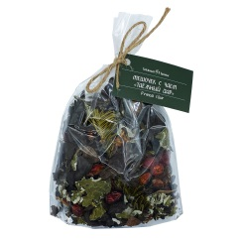 | Травяной сбор с ягодой "Таежный дар" (шиповник,лист малины,сосновая шишка,бадан,пихта) | 3607 | 50 г ХИТ! | 10 шт | 24 мес | 110 ₽ | 3шт
 | Травяной сбор "Кедровый бор" (бадан,кедровый орех,хвоя кедра) | 9743 | 50 г | 10 шт | 24 мес | 100 ₽ | 3шт
 | Травяной сбор "Имбирный пряник" (бадан,имбирь сушеный,таволга,корица,яблоко) | 6522 | 50 г | 10 шт | 24 мес | 100 ₽ | 3шт
СЕРИЯ "С ЁЛОЧКОЙ" (с зажимом для пакета) |  | Код товара | Вес, г | Шт. в коробке | Срок годности, мес | Цена | Минимальный заказ | Заказ шт. | Сумма заказа
 | Сбор сибирских трав и ягод "Красный кардинал" (иван чай ферм,шишка сосновая,ягода красной смородины субл., розмарин) | 3753 | 50 г | 10 шт | 24 мес | 180 ₽ | 3шт
 | Сбор сибирских трав и ягод "Малиновый закат" (иван чай ферм,душица,малина субл) | 1591 | 50 г | 10 шт | 24 мес | 180 ₽ | 3шт
 | Сбор сибирских трав и ягод "Смородинка" (иван чай ферм, смородина лист,смородина черная субл,смородина красная субл) | 1800 | 50 г | 10 шт | 24 мес | 180 ₽ | 3шт
 | Сбор сибирских трав и специй "Сибирский глинтвейн" (иван чай ферм, апельсин суш.яблоко суш.корица лепестки розы, корень имбиря суш, каркаде, перец душистый, кардамон, гвоздика , бадьян) | 8136 | 50 г | 10 шт | 24 мес | 155 ₽ | 3шт
 | Сбор сибирских трав и ягод "Солнечный день" (иван чай ферм,бадан, апельсин суш, облепиха субл) | 1600 | 50 г | 10 шт | 24 мес | 155 ₽ | 3шт
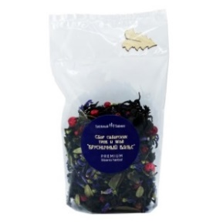 | Сбор сибирских трав и ягод "Брусничный вальс" (иван-чай ферментированный, лист брусники, красная смородина сублимированная, цветки мальвы) | 8287 | 50 г | 10 шт | 24 мес | 155 ₽ | 3шт
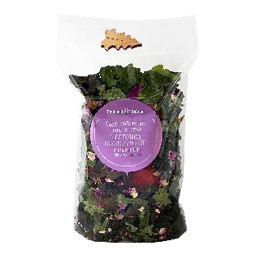 | Сбор сибирских трав и ягод "Цветочное наслаждение" (бадан, клубника сушеная, лепестки розы, лист смородины, цветки мальвы) Новинка! | 10154 | 50 г | 10 шт | 24 мес | 155 ₽ | 3шт
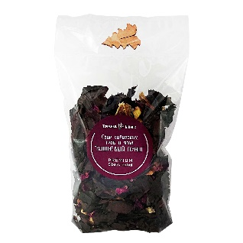 | Сбор сибирских трав и ягод "Вишневый пунш" (бадан, сушеное яблоко, сушеный апельсин, сублимированная вишня, лепестки розы, ягоды шиповника, гвоздика) Новинка! | 10155 | 50 г | 10 шт | 24 мес | 180 ₽ | 3шт
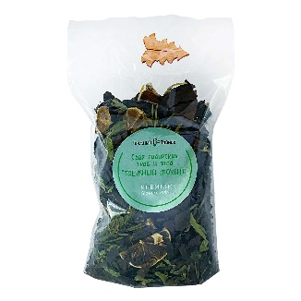 | Сбор сибирских трав и ягод "Таёжный мохито" (бадан, лимон сушеный, мята, пихта сушеная) Новинка! | 10156 | 50 г | 10 шт | 24 мес | 155 ₽ | 3шт
ТАЕЖНЫЙ КОФЕ |  | Код товара | Вес, г | Шт. в коробке | Срок годности, мес | Цена | Минимальный заказ | Заказ шт. | Сумма заказа
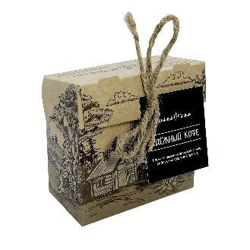 | Таёжный кофе (ягоды черемухи, чага, цикорий, пихтовая хвоя) Новинка! | 10175 | 50 г | 15 шт | 12 мес | 160 ₽ | 5шт
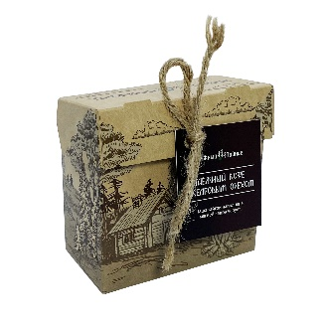 | Таёжный кофе с кедровым орехом (кедровый орех, ягоды черемухи, чага, цикорий, пихтовая хвоя) Новинка! | 10176 | 50 г | 15 шт | 10 мес | 190 ₽ | 5шт
СУХИЕ НАСТОЙКИ |  | Код товара | Вес, г | Шт. в коробке | Срок годности, мес | Цена | Минимальный заказ | Заказ шт. | Сумма заказа
 | Сухая настойка "Веселая смородина" (барбарис, бадан, лист смородины, мальва) | 8397 | 7 г | 3 шт | 24 мес | 160 ₽ | 3шт
 | Сухая настойка "Вишневая озорница" (вишня сушеная, лист маллины сушеный, каркаде, душица, кора дуба) | 8396 | 13 г | 3 шт | 24 мес | 160 ₽ | 3шт
 | Сухая настойка "Облепиховый кураж" (таволга, корень имбиря сушеный, веточка пихты сушеная, облепиха сублимированная) | 8658 | 7 г | 3 шт | 24 мес | 160 ₽ | 3шт
 | Сухая настойка "Пряный Винокур" (чага, лист брусники, красная смородина сублимированная, лаванда) | 8393 | 7 г | 3 шт | 24 мес | 160 ₽ | 3шт
 | Сухая настойка "Синий туман" (апельсин сушеный, таволга, имбирь сушеный, чабрец, мята) | 8394 | 6 г | 3 шт | 24 мес | 160 ₽ | 3шт
 | Сухая настойка "Таёжный дурман" (плоды шиповника сухие, шишка сосновая сухая, яблоко сушеное, зверобой, саган-дали) | 8395 | 9 г | 3 шт | 24 мес | 160 ₽ | 3шт
ПОДАРОЧНЫЕ НАБОРЫ |  | Код товара | Вес, г | Шт. в коробке | Срок годности, мес | Цена | Минимальный заказ | Заказ шт. | Сумма заказа
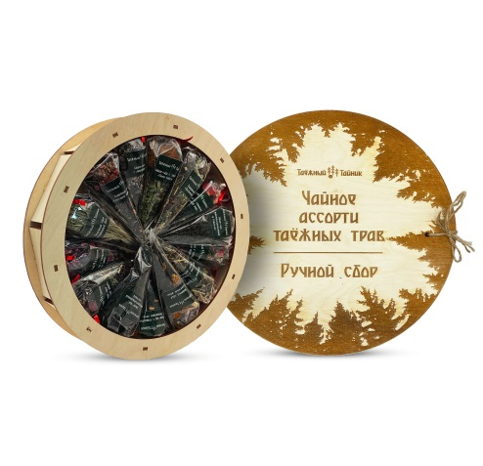 | "Чайное ассорти таёжных трав" (иван-чай, бадан, шиповник, мелисса, чага, малина, смородина, зверобой, кедровый орех, таволга, лаванда, имбирь, душица,облепиха, корица, апельсин, клубника, лепестки розы, чабрец, мята, саган-дали, золотой корень, хвоя кедра, розмарин) диаметр 291 мм, высота 49 мм | 8259 | 225 г | 3 шт | 24 мес | 1720 ₽ | 1шт
 | Подарочный набор "Тайга на ладони" (М) (Сухая настойка «Пряный винокур» 7г, Соленый Боровой груздь, 360г, Маринад «Таёжный» 450г, Варенье из кедровой шишки 240г, Цукатно-ореховая смесь «Привет от Мишки» 70г, Сбор сибирских трав и ягод «Красный кардинал» 50г, Шоколад молочный с клюквой, сосновой шишкой и кедровым орехом 100г, Мармелад из сосновой шишки с кедровым орехом 105г) |  | 1 382 г |  | 12 мес | 3330 ₽ | 1шт
 | Подарочный набор "Тайга на ладони" (Ж) (Варенье из сосновой шишки с кедровым орехом, 240г, Варенье из сосновой шишки с ореховым ассорти 240г, Конфитюр из облепихи, 240г, Цукаты из сосновой шишки от Мишки 70г, Сбор сибирских трав и ягод «Красный кардинал» 50г, Шоколад молочный с клюквой, сосновой шишкой и кедровым орехом 100г, Мармелад из сосновой шишки с кедровым орехом 105г, Мятный сироп с веточкой пихты в бутылке 240мл, Сбитень из сосновой шишки «Секрет тайги» 240мл) |  | 1 045 г + 480 мл |  | 12 мес | 3225 ₽ | 1шт
 | Подарочный набор "Сладкая роза" (Варенье из лепестков розы 240г, мешочек с иван чаем с травами и ягодами "Алая заря" 50г, Шоколад белый с соленым арахисом, семенами тыквы и лепесками роз 100г) | 8317 | 390 г | 4 шт | 8 мес | 905 ₽ | 2шт
 | Подарочный набор "Таёжный глинтвейн" (сироп "Сибирский глинтвейн" 240мл, сбор сибирских трав и специй "Сибирский глинтвейн" 50г) | 8314 | 240 мл + 50 г | 4 шт | 12 мес | 680 ₽ | 2шт
 | Подарочный набор "С днем медицинского работника" (варенье из сосновой шишки 240г, варенье из таёжной клубники 240г, Иван чай с травами и ягодой "Мятный поцелуй" 50г) | 10226 | 530 г | 1 шт | 12 мес | 980 ₽ | 1шт
 | Набор сухих настоек "Тайга в бутылке" (сухая настойка "Синий туман", сухая настойка "Вишневая озорница", сухая настойка "Облепиховый кураж") | 8437 | 26 г | 1 шт | 24 мес | 1120 ₽ | 1шт
ПОДАРОЧНАЯ УПАКОВКА |  | Код товара |  |  |  | Цена |  | Заказ шт. | Сумма заказа
 | Деревянная бирка МЕДВЕДЬ Новинка! | 10435 |  |  |  | 10р.
 | Деревянная бирка ЁЛКА Новинка! | 10434 |  |  |  | 10р.
 | Деревянная бирка ШИШКА Новинка! | 10436 |  |  |  | 10р.
 | Деревянная подложка "Под заказ", 50 г Новинка! | 10440 |  |  |  | 22р.
 | Деревянная подложка "Под заказ", 100 г Новинка! | 10438 |  |  |  | 42р.
 | Подарочная коробка "Сердце" | 10027 |  |  |  | 340р.
 | Коробка для набора сухих настоек (под 3 бутылки) | 8792 |  |  |  | 635р.
 | Таежное домино | 9463 |  |  |  | 620р.
 | Индивидуальная упаковка под банку 240 г | 3022 |  |  |  | 161р.
 | Индивидуальная упаковка под банку 460 г | 3021 |  |  |  | 231р.
 | Коробка под 3 банки 240 г | 7058 |  |  |  | 410р.
 | Коробка "Шишка" БЕЗ перегородок (172х172х93в) | 5005 |  |  |  | 305р.
 | Коробка "Дух тайги" БЕЗ перегородок (172х172х93в) | 5006 |  |  |  | 299р.
 | Коробка универсальная с перегородками (263д х 181ш х 88в) | 1075 |  |  |  | 747р.
 | Коробка универсальная без перегородок "С оленями" (263д х 181ш х 88в) | 1082 |  |  |  | 426р.
 | Коробка универсальная без перегородок "Поднебесные зубья" (263д х 181ш х 88в) | 5007 |  |  |  | 426р.
 | Коробка подарочная "Тайга на ладони" (280д х 193ш х 120в) |  |  |  |  | 1 525р.
 | Торговая стойка на 2 полки. (ш50 х в31 х г19) | 1122 |  |  |  | 691р.
 | Шоу бокс (246в1 х 220ш х 218д х 109в2) | 8055 |  |  |  | 505р.
 | Торговая витрина "Волк" ш60хв180хг41 | 1133 |  |  |  | 20000р.
 | Пакет подарочный "Волк" 250х220х120 | 1076 |  |  |  | 21р.
Минимальный заказ отаказ от 1/3 коробки одного наименования. От 50 т.р. скидка 5%, от 100 т.р. скидка 10%. Для крупных региональных оптовиков спец условия. |  |  |  |  |  |  |  | Итого: | 0

